仕様
最終更新日:18/03/19
エリザ（標準体型） 王女服

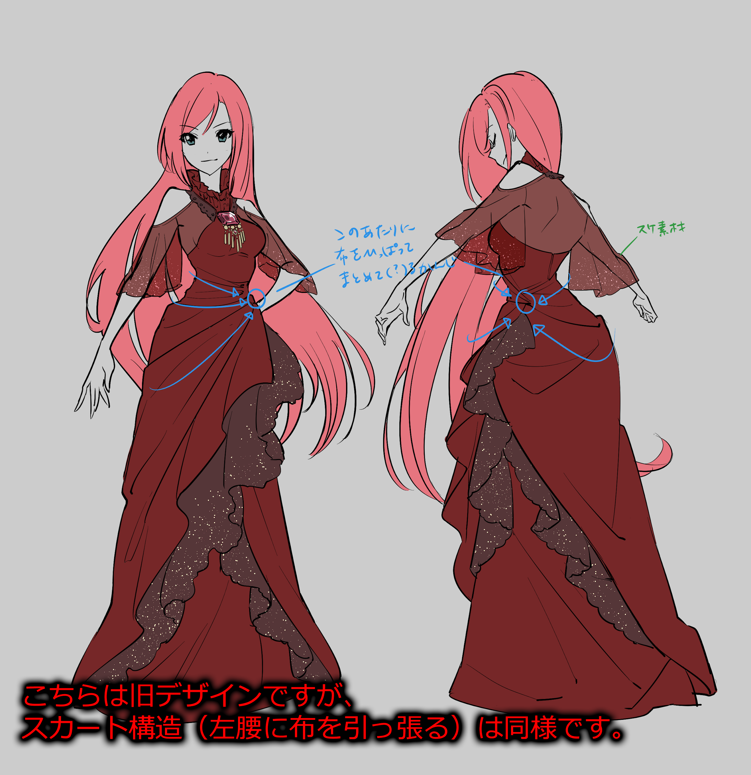
Design
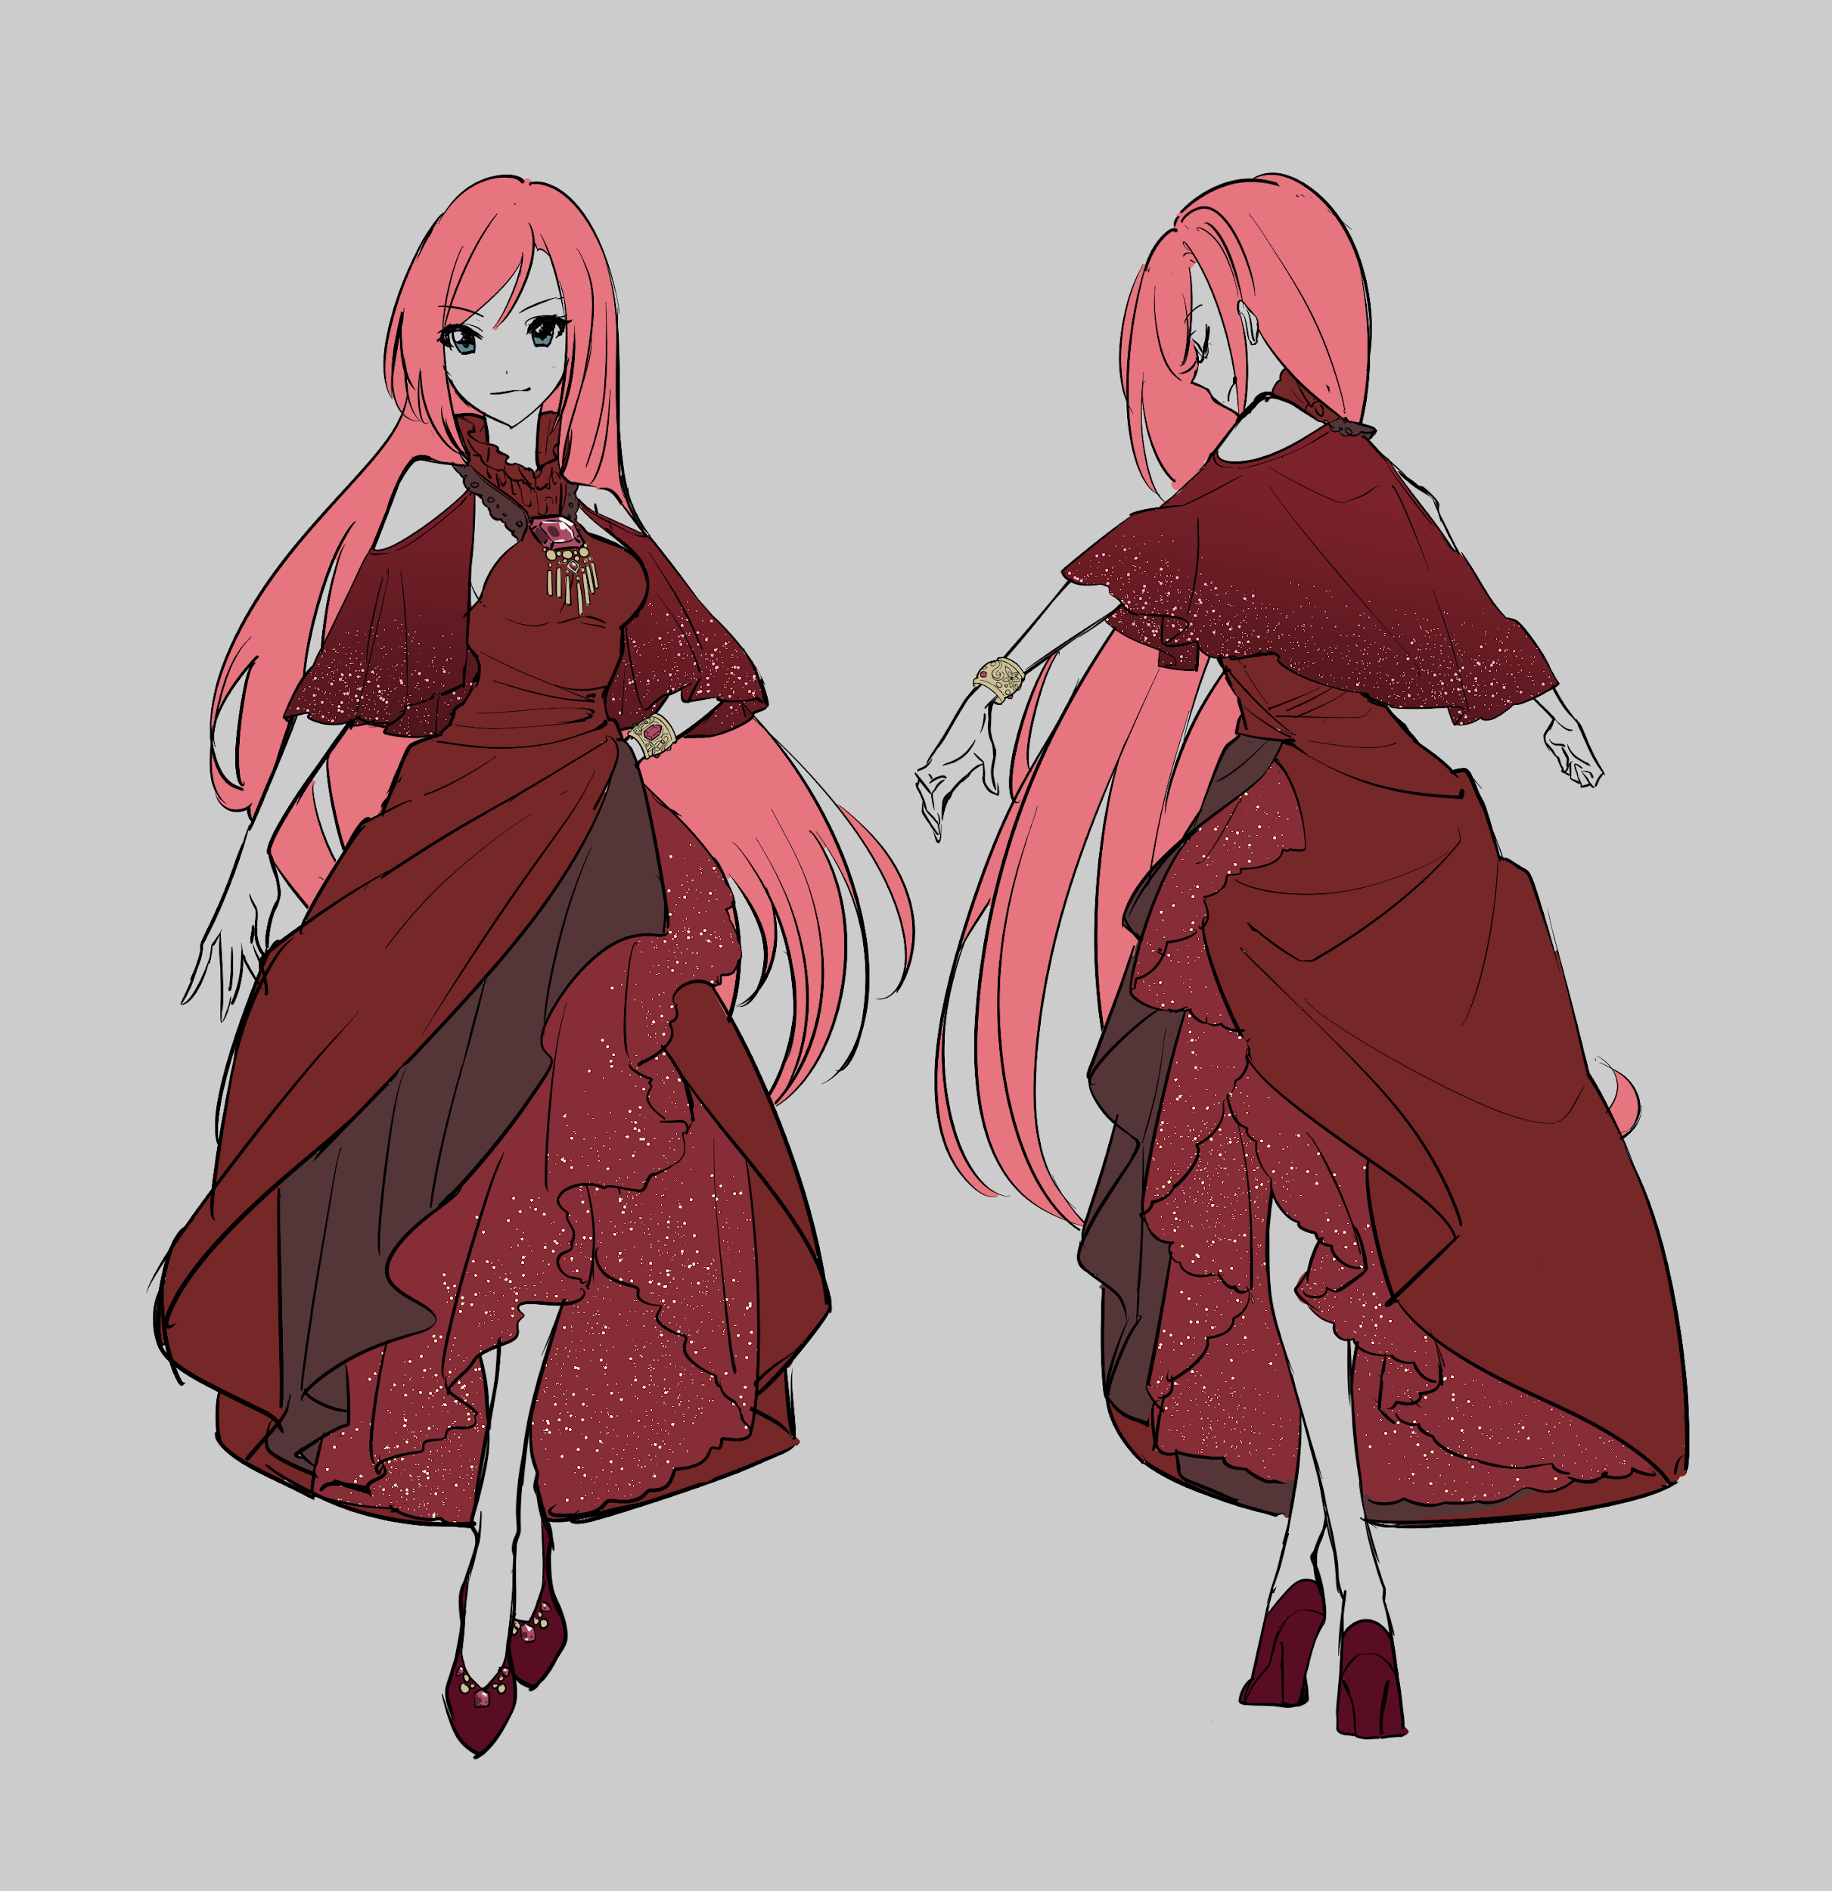

概要
衣装「王女服」（エリザ専用）
(18/03/04) スカート内部、履物、ネックレス詳細をクライアントに確認中なので、詳細分かり次第更新します。
(18/03/04) 服の中に一部スケ素材があります。これについての対応方法をクライアント側と協議中なので、詳細決まり次第更新します。モデル形状は作ってしまっておいて構いません。
(18/03/04) IDは仮のものになります。正式なIDが決定次第更新します。
(18/03/13) デザイン変更になりました。スカート丈が調整され、地面につかなくなりました。またスケ素材がなくなりました。
(18/03/13)ID確定しました。ELZ001→ELI008。これに伴い、ファイル名等も変更になります。
(18/03/13) ブレスレット、胸飾りの詳細を引き続き問い合わせ中です。

仕様

Character

ID
Chara_ID | Category | File Name | Base Model | Sample
ELI(ティアラ) | 008(王女服) | ELI008_00.mb | Normal_basemodel_180219.ma
※ベースモデルが更新されております。

Maya Scene
使用バージョンはMaya2017です。
Top Node | Category | 内容 | 備考
Reference(ロケータ) | ジョイント階層 | (Root以下のジョイント階層) | HumanIKのトップノードをそのまま利用しています。
ELI008_GRP（グループ） | ジオメトリ階層 | ELI008_GEO | 基本的には１メッシュになります。スカート裏など、厚みのない箇所の裏面用ポリゴンは、まとめて別オブジェクト（_rev）としてください。小物や帽子等がある場合は分けます。
 |  | ELI008_GEO_rev
(18/03/13) デザインが変更になり新たに増えたブレスレットですが、別オブジェクト化はしません。

制限事項
(18/03/04) 法線処理について、シェーダの更新に伴い仕様が変わる予定です。
 | 値 | 備考
ポリゴン数(三角ポリ) | 12000（上限目安） | 肌の露出している部分などは、基本的にトポロジもベース合わせでお願いします。
インフルエンス | 2 | ウェイトコピーで２以上に跨ってウェイトが残ることがよくあるので気をつけてください。
法線 | 全てソフトエッジ | 反転ポリゴンでアウトラインを描画するため。

ジョイント
(18/03/13) デザイン変更に伴い、スカートのジョイントを一つずつ減らしました。
（18/02/28）ジョイントの基礎データ更新されました。
（18/02/05）スカートのジョイントについては、「追記」タブもご確認ください。
 |  | 部位 | 内容
基礎構造 | Parallel_BaseJointA_Wgt_180228.ma | - | 基本的にはHumanIK仕様ですが、部分的に異なっていますのでご注意ください。
追加ジョイント | 親：Spine1 | 胸部ネックレス | Necklace_SIM, Necklace_END
 | 親：Hips | スカート （ジョイントチェーン８本） | SkirtF_01_SIM, SkirtF_02_SIM, SkirtF_03_SIM, SkirtF_END
 |  |  | SkirtFL_01_SIM, SkirtFL_02_SIM, SkirtFL_03_SIM, SkirtFL_END
 |  |  | SkirtL_01_SIM, SkirtL_02_SIM, SkirtL_03_SIM, SkirtL_END
 |  |  | SkirtLB_01_SIM, SkirtLB_02_SIM, SkirtLB_03_SIM, SkirtLB_END
 |  |  | SkirtB_01_SIM, SkirtB_02_SIM, SkirtB_03_SIM, SkirtB_END
 |  |  | SkirtRB_01_SIM, SkirtRB_02_SIM, SkirtRB_03_SIM, SkirtRB_END
 |  |  | SkirtR_01_SIM, SkirtR_02_SIM, SkirtR_03_SIM, SkirtR_END
 |  |  | SkirtRF_01_SIM, SkirtRF_02_SIM, SkirtRF_03_SIM, SkirtRF_END
 | 親：Spine1 | ケープ（センター） | capeB_SIM, capeB_END
 | 親：LeftArm | ケープ（左） | capeFL_SIM, capeFL_END
 |  |  | capeL_SIM, capeL_END
 |  |  | capeBL_SIM, capeBL_END
 | 親：RightArm | ケープ（右） | capeFR_SIM, capeFR_END
 |  |  | capeR_SIM, capeR_END
 |  |  | capeBR_SIM, capeBR_END

マテリアル / テクスチャ / 頂点カラー
Material
(18/03/13) スケ素材が無くなりましたので、アルファ使用も無くなりました。
(18/03/04) アルファ部分をテクスチャで分ける可能性があります。
Material_Name | file node Name | Material_Type
ELI008_MAT | ELI008_IMG | Lambert
ELI008_skin_MAT | ELI008_skin_IMG | Lambert | 肌部分をマテリアル分けます。テクスチャは共通です。

Texture
画像形式は「psd / tga」でお願いします。
解像度は「72pixel/inch」でお願いします。
psd上では、基本的に「ベタ塗りレイヤー＋マスク」でのレイヤー構造でお願いします。
※（17/12/07）現段階でまだ仕様確定していないので、カゲや影マスク、スペキュラは別マップ化しないでおいて良いですが、分けられるようにレイヤー分けしておいてください。
※（17/12/20）テクスチャのテイストは、現状のELI008合わせ（アニメ塗り）でお願いします。
※（18/02/02）前回と頭部パーツ用のテクスチャ名称の命名規則が変更になっております。ご注意ください。
カラー（RGB） | 影色指定用（RGB） | 影マスク（グレースケール） | スペキュラ（グレースケール） | サイズ(px)
ELI008_00_tx | ELI008_00_shdw_tx | ELI008_00_mask | ELI008_00_spec | 2048*2048

頂点カラー
(18/03/04) 仕様変更の予定です。
※仕様確定したわけではないので、まだ変更の可能性ありますが、現状は以下で対応をお願いします。
ジオメトリ | 頂点カラー
ELI008_GEO | "R:128 G:0 B:0" でベタ塗り
ELI008_GEO_rev | "R:0 G:0 B:0" でベタ塗り

追記
胸のウェイトの振り方について
ベースモデル参考にしてください。
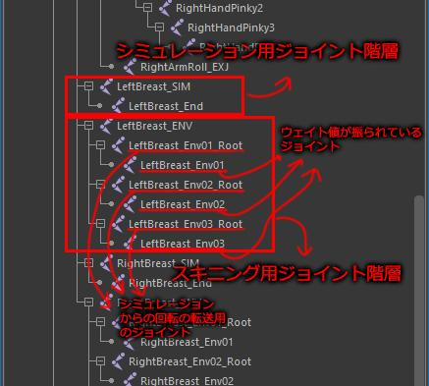

各キャラの胸形状をシミュレーションで調整する仕様になっています。
上図階層のうち、胸のウェイトを振るためのジョイントは、
「LeftBreast_Env01」、「LeftBreast_Env02」、「LeftBreast_Env03」
のみです。その他必要に応じてSpineへウェイトを振ってください。

スカート内部の処理
スカート内部は、アイドル衣装、スパッツ等はいている一部キャラを除いては、基本的に黒グラデーションで隠します。
※ベースモデルのテクスチャに、非表示でブラックホール用レイヤがあります。

テクスチャのレイヤー構造
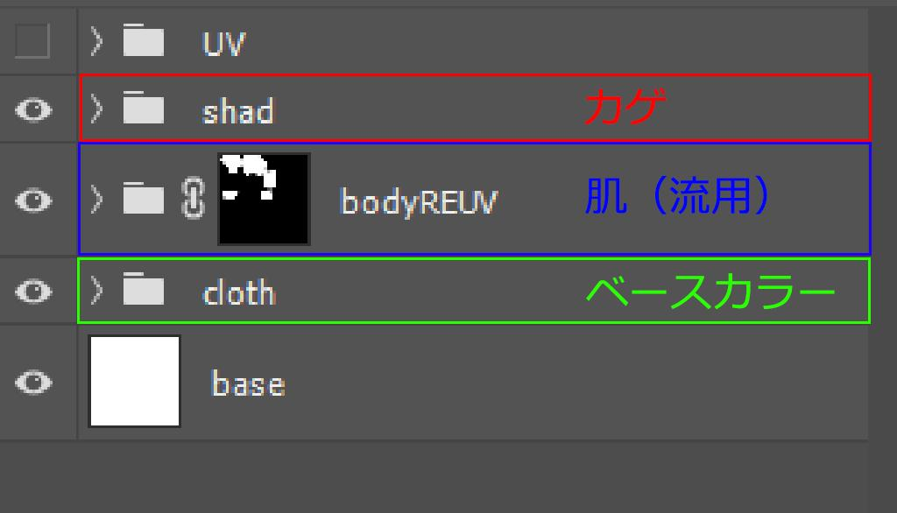

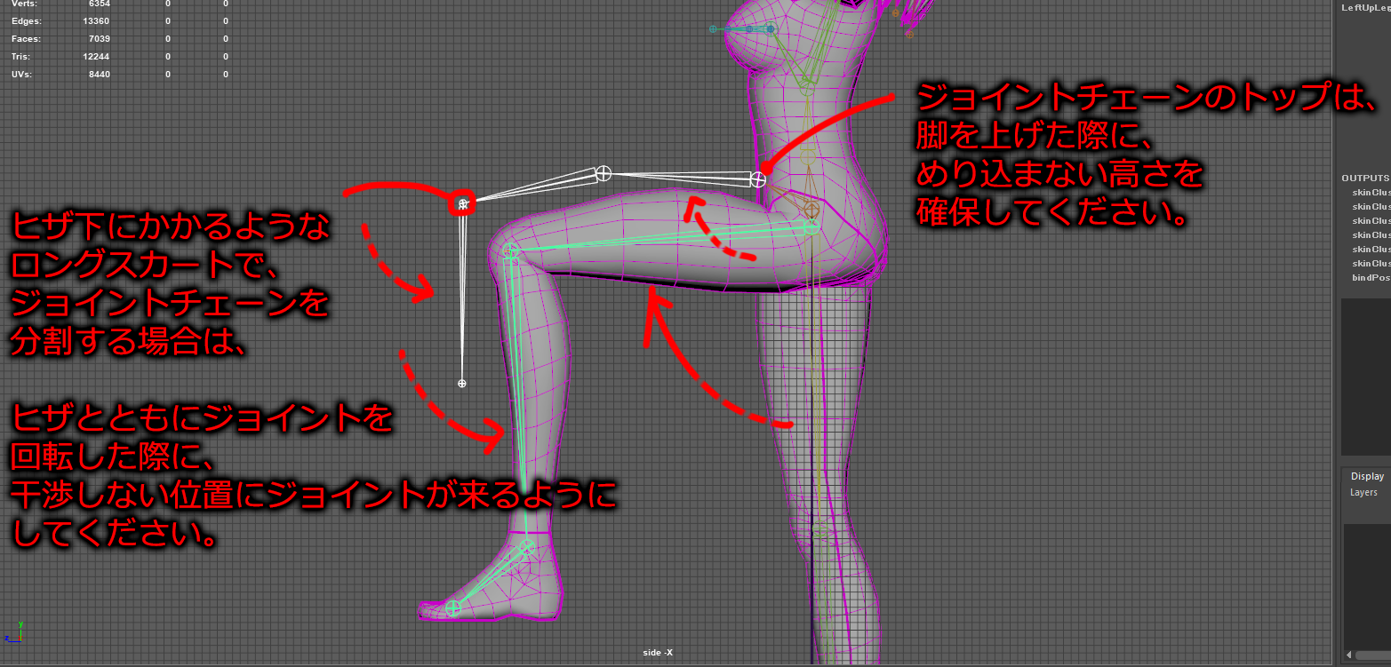
スカートのジョイントについて

ロリ体型作成について
ロリ体型は、標準体型（ティアラ）に比べて、等身や胸のサイズ等が異なります。
標準体型と同スケールのロリ体型のベースモデルがありますので、標準体型（ティアラ）で作成した衣装モデルをベースに、
デザイン差分があればその作業もしつつ、胸形状や首周り等、標準体型と形状が異なる箇所を調整してください。
形状の調整が出来たら、原点を基準に0.89365倍してください。
ロリ体型用のジョイント階層データとスケールが一致しているはずなので、必要なジョイントを追加してスキニングしてください。
※ジョイントの追加やスキニングについても、標準体型を0.89365倍したものに合わせて配置してやると、ウェイトコピー等スムーズかと思います。

ハイヒールなどの足周りの処理について
ハイヒールなど、ヒールの高いシューズを履いているデザインの場合は、実装時にfootジョイントとrootジョイントにオフセット値を入れて接地をさせます。

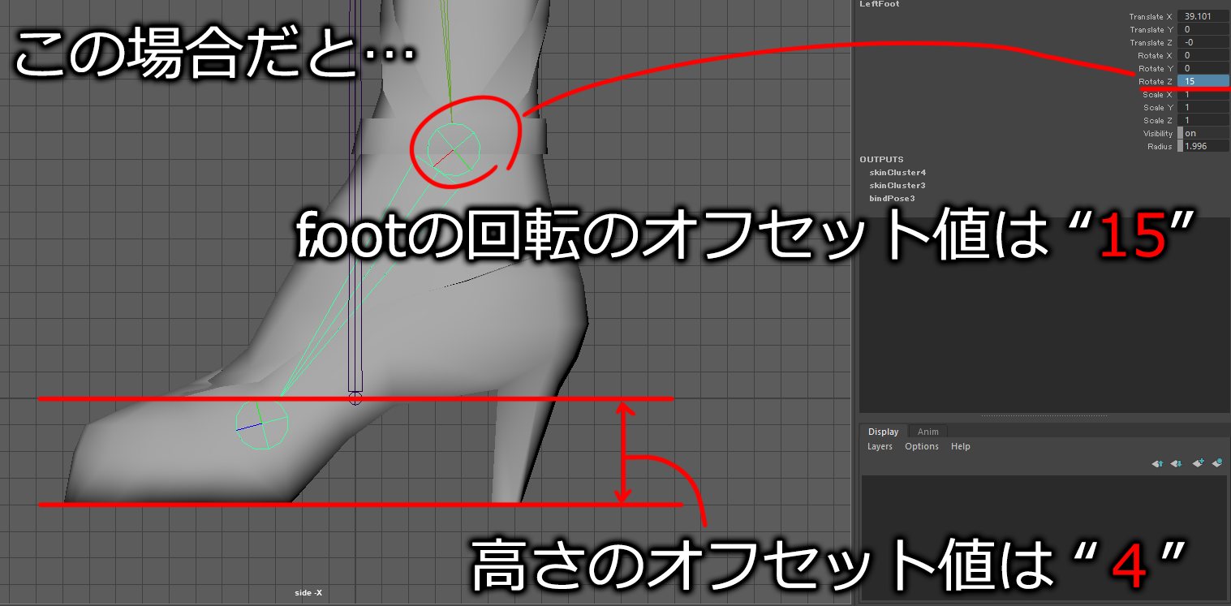
ベースモデルからのデータ作成時、ハイヒールなどの靴底の位置に合わせてfootジョイントを回転、靴底が地面と平行になる状態で作成し、
最終的なバインドポーズ時のジョイント位置がベースモデルと同じ位置になるように、足首が回転している状態をバインドポーズとしてください。

オフセット値は、どちらも整数になるように、靴底の位置と、足首の角度を調整してください。

